상품제안서
파버카스텔 틴라운드 일반색연필12색 | 상품코드: F03740

 |  |  |  |  |  |  | 02-412-0044 | www.easy1.co.kr
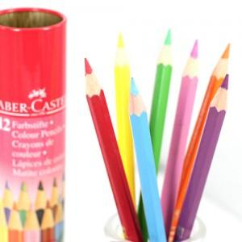 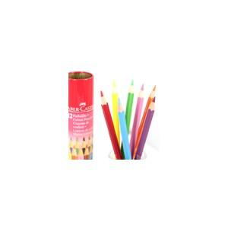

【상세/제작정보】

【인쇄/포장옵션】 | / 포장불가능

【공급단가】 | 수량 | 100~ | 300~ | 500~ | 1,000~ | 3,000~
*VAT별도 | 단가 | 7,990원 | 7,690원 | 7,400원 | 7,100원 | 6,920원

【상품 URL】 | https://dev.easy1.co.kr:443/src/goods_detail.php?gdno=3740

